界面&功能
界面相关 |  |  |  | 功能规则

 | 功能入口

 | 主界面【当前为示例】
1
3
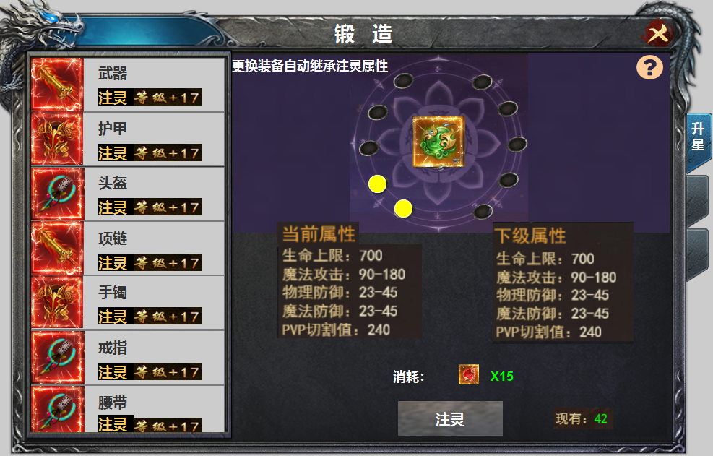
2
4
 |  |  |  | 1 | 标题栏，居中显示
 |  |  |  | 2 | 装备栏
 |  | 1 | 标题 |  | ▶ | 显示道具icon，部位名称，注灵等级。
 |  | 2 | 装备栏框体及选中状态 |  | ▶ | 注灵在位置，不在装备上，未装备时属性失效，装备时，自动继承注灵等级
 |  | 3 | 关闭按钮 |  | ▶ | 装备共有八件，可上下滑动。有选中效果。选中后装备icon出现在【5】位置。
5
 |  | 4 | 黑色底，蓝色和紫色状态 |  | ▶ | 进入界面时默认选中第一件装备。
 |  | 5 | icon |  | ▶ | 显示的是已穿戴的装备icon，没有装备时，icon为空，其它文字及注灵等级显示。点击时弹出：未穿戴装备
 |  | 6 | 属性栏 | 3 | 关闭按钮，关闭当前界面
 |  | 7 | 升级消耗icon | 4 | 注灵等级显示。
6
 |  | 8 | 按钮 |  | ▶ | 此处随着注灵等级的提升，未注灵时为空，注灵时圆圈数量涨
 |  | 9 | 文字 |  | ▶ | 注灵等级共计20级。
 |  | 10 | 一级页签及选中状态 | 5 | 装备icon
 |  |  |  | 6 | 属性栏。
 |  |  |  |  | ▶ | 显示当前属性及下级属性，属性显示的是注灵表的数据，非装备属性。
 |  |  |  |  | ▶ | 装备未注灵时，当前属性显示全部为0，升级满时，下阶属性处显示为零。
 |  |  |  | 7 | 注灵消耗
7
 |  |  |  |  | ▶ | 注灵消耗显示道具icon和数量，背包拥有数量显示在后面的【现有】数量
10
 |  |  |  | 8 | 注灵按钮，
 |  |  |  |  | ▶ | 点击可进行注灵，注灵有成功的特效。材料不足时提示：注灵材料不足。
 |  |  |  |  | ▶ | 注灵至满级时，点击显示 当前已注灵至最高等级
 |  |  |  | 9 | 背包现有的道具数量显示
9
 |  |  |  | 10 | 一级页签
8
 |  |  |  |  | ▶ | 有选中状态，首次打开默认选中第一个页签。

参考图
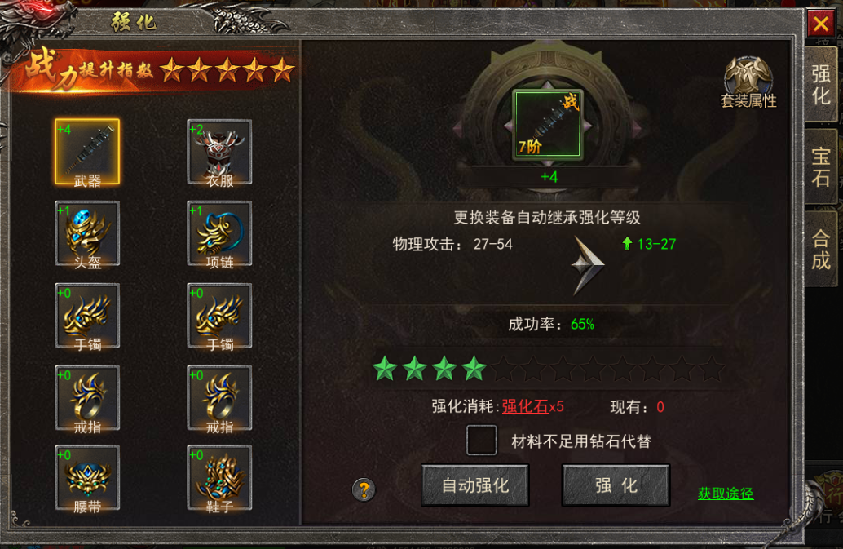
参考图

